Sheet1
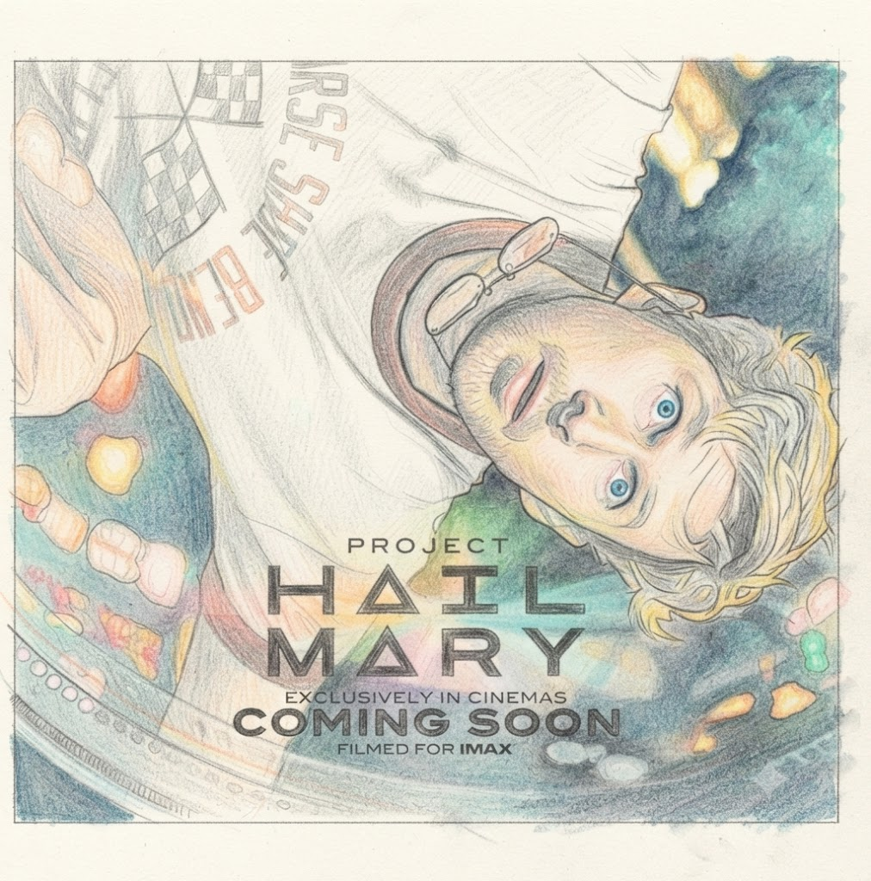

 | 落ち込んで気分が上がらない・・・、でも海を見に行く時間がもったいない

 | そんなタムパ重視のあなたに見てほしい映画です。きっと心が晴れるだろう・・（多分）

 | 小学校の物理か科学の先生が滅亡するかもしれない地球を救う話だ。

 | なんだ、よくあるパニック映画じゃないかと思ってはいけない。この映画の素晴らしいところは、

 | この人類救出大作戦という壮大な話がサブネタだったということだ。

 | 結末は観てからのお楽しみである。そして観終わった後、カッコつけてこの映画を評価したりしてはいけない。

 | これを楽しめてこそ、エッジのきいた真の大人である。

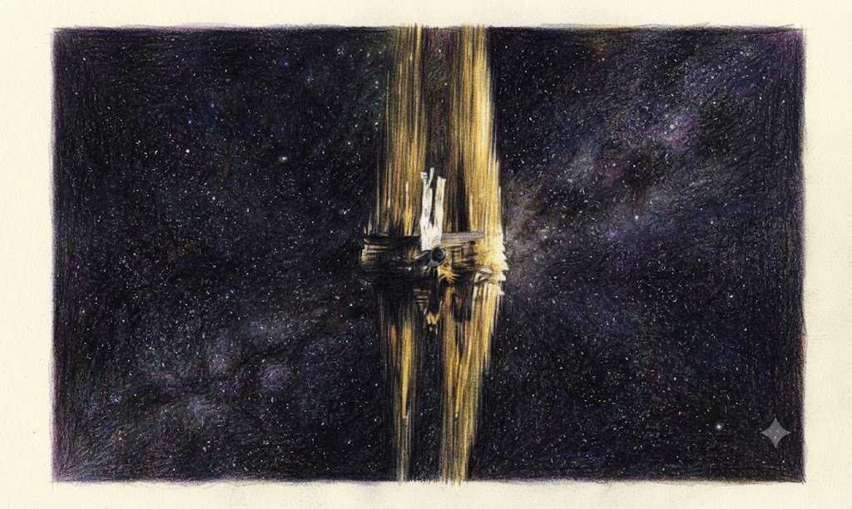
これが、謎の未知なる生物と宇宙で出会った瞬間だ。

拙者は思った・・・。

「・・・・・蟹か？」

観てる人みんな思ったはずだ。

